Sheet1
下記はブランドページの構成となります。
スクロールすると、下部左側に赤い矢印が出てきますので、その矢印の間に記載のある文章の
全体的な校正、リライトをお願いしたいと思っております。

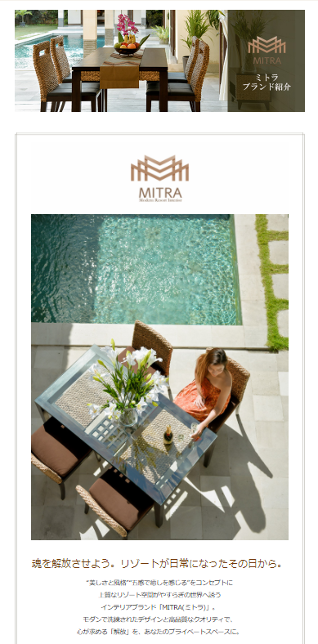
Valen LOGO

メモ：
画像 276.jpg

Valen
ブランド紹介

Valen LOGO

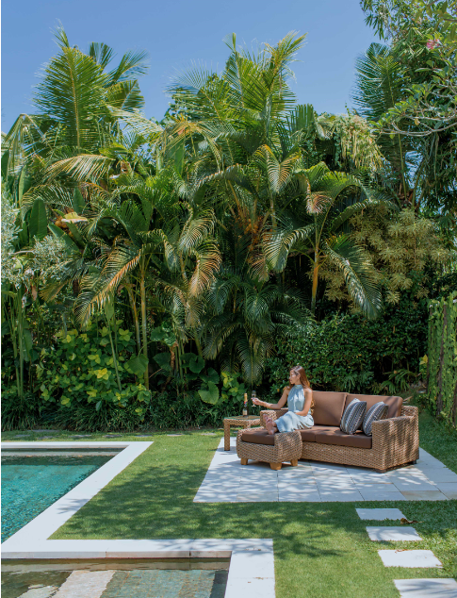

メモ：
画像 84.jpg

コピー①

Valen ブランド紹介動画

コピー②

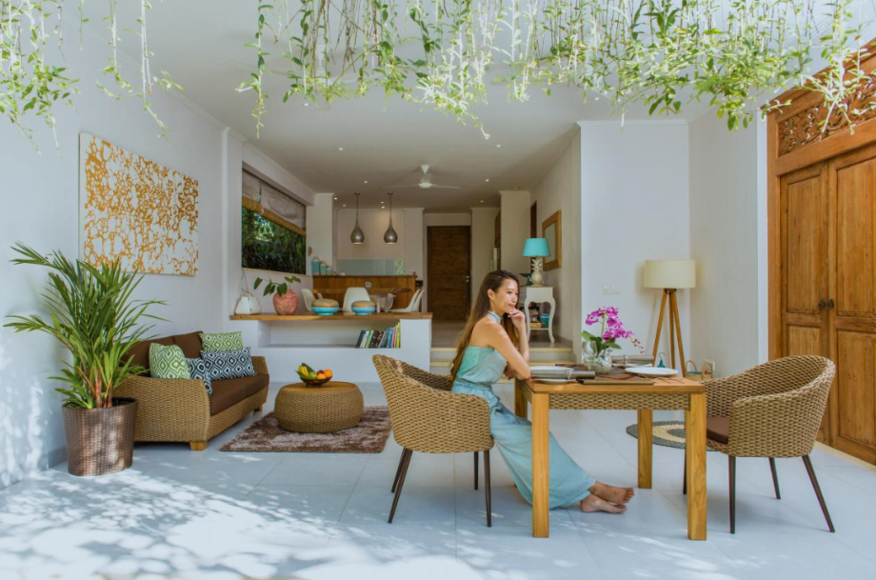

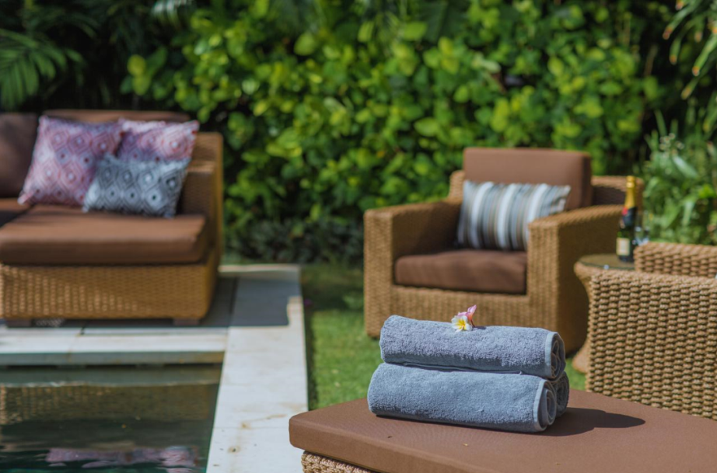

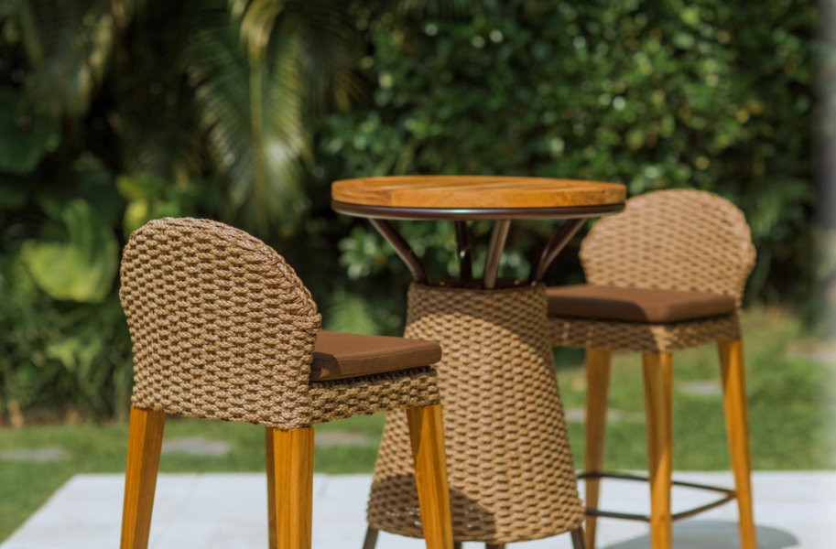

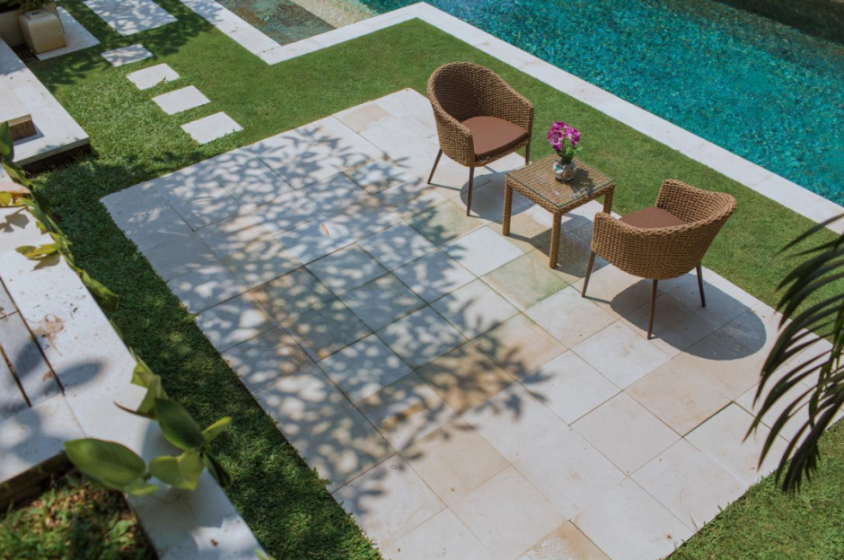

コピー③

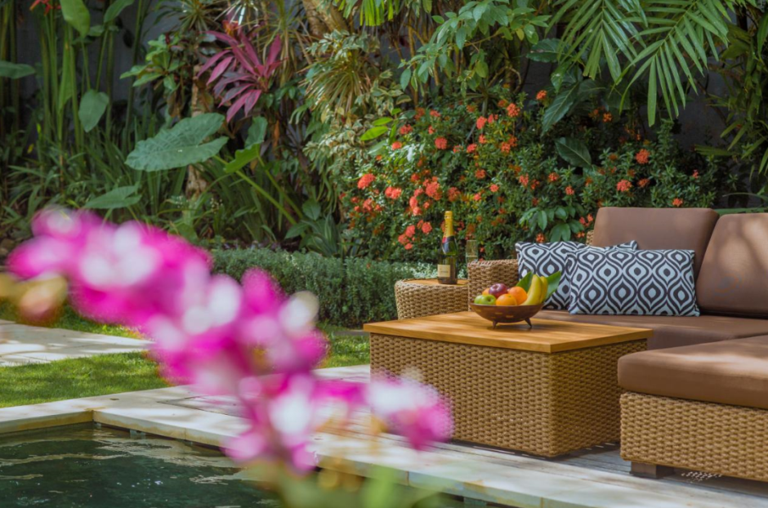

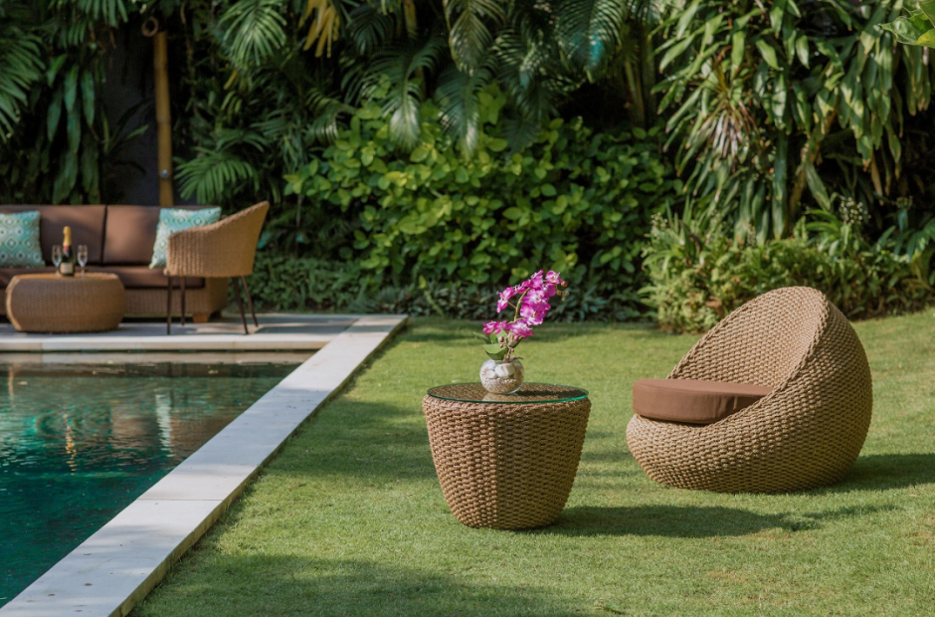

シンセテックヒヤシンス家具とは
リゾートインテリアの高級素材としても有名な「ウォーターヒヤシンス」を人工的に作ったものを「シンセティックヒヤシンス」といいます。最新の技術を用いて、HDPE（高密度ポリエチレン）から作られた、100％リサイクル可能な次世代の新素材です。
天然のウォーターヒヤシンスに比べ、非常に耐久性に優れ、定期的なメンテナンスがかからず、いつまでも美しい表情を保ちます。
自然な風合いを持つスタイリッシュなシンセティックヒヤシンス家具は、近年、世界中のリゾートホテルのインテリアとして、屋内外を問わず幅広く使われています。

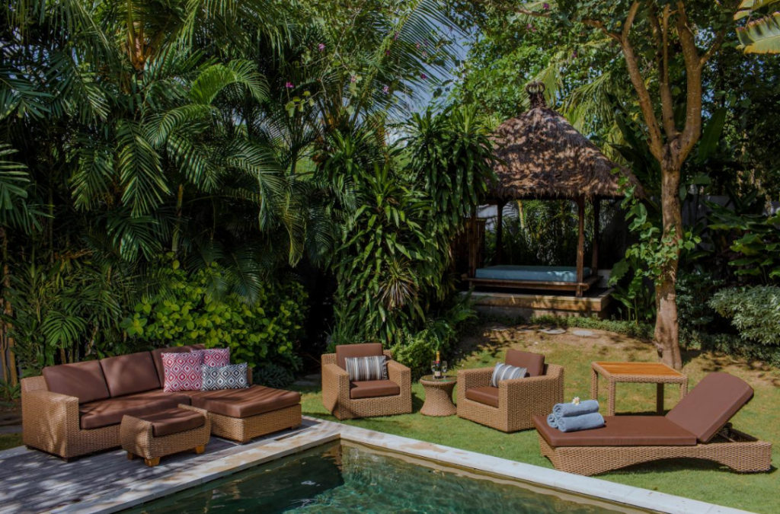

シンセティックヒヤシンス家具の特徴

■Pint01■屋外で使える
テラスやバルコニーなど、屋外でご使用いただけます。
また屋内家具としてもおしゃれにコーディネートしていただけます。
■Pint02■リサイクル可能
有害物質を含まず100％リサイクル可能です。
地球環境にやさしいサステナブル可能な新素材です。
■Pint03■取り扱いが簡単
メンテナンスもほぼ必要りません。水洗いも可能です。
またアルミフレームのため軽量で移動も簡単です。
■Pint04■高い耐久性
耐久性に優れて傷がつきにくく、色落ちやささくれもほとんどありません。
また防虫・防カビ加工が施してあります。
・シンセテックヒヤシンス家具とは
・シンセティックヒヤシンス家具の特徴
簡潔に
・Valen.他社との違い
・こだわったこと
・お客様の声
・フォトギャラリー

Valenのガーデンファニチャーはここが違う！

■01■日本の住環境に合わせたデザイン。
Valenの家具は、熟練したヒヤシンス職人が、伝統的な手法を駆使してひとつひとつ手作業で丁寧に編み込んでいます。 また全ての商品において、日本の住環境や体型などに配慮してデザインされています。
■02■高耐久素材でいつまでも美しく
シンセティックヒヤシンスは、高密度ポリエチレン（HDPE）から作られた、最高級ランクの新素材です。抗シロアリのため、害虫被害等の心配もありません。 また、カビや腐食の心配もありませんので、別荘など長期締め切ったお部屋で使う場合にも最適です。
■03■1点からオーダーも可能
Valenの家具は、 お客様のご要望に合わせたサイズ・デザインでのオーダーも製作可能です。お気軽にご相談ください。
■04■安心の1年保証
ご購入頂いたValen製品には、1年保証をお付けしています。構造上の欠陥により発生した、破損や不具合については、無償にて修理、または交換をさせていただきます。保証内容については、下記［保証内容］をご覧ください。
［対象商品］
商品番号がVFから始まるシンセティックヒヤシンス家具
［保証内容］
○シンセティックヒヤシンスの過度な変色
○シンセティックヒヤシンスの切れ
○フレーム溶接部分の破損
※保証期間内でも、以下の場合は有償とさせていただきます。
・クッションカバーやウレタン部分のカビや破損
・お客様のご使用上の過失や天災などにより破損してしまった商品
・日本国外でご使用の場合や、他のお客様へ譲渡された商品
・その他、ご使用環境が不適切と判断される場合
不特定多数の方が利用される場所などでご使用になった製品については、3カ月保証とさせていただきます。

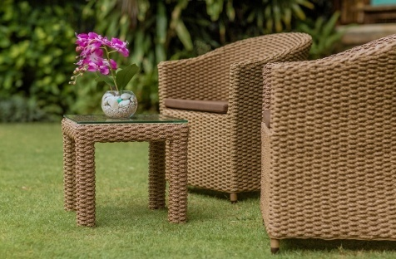

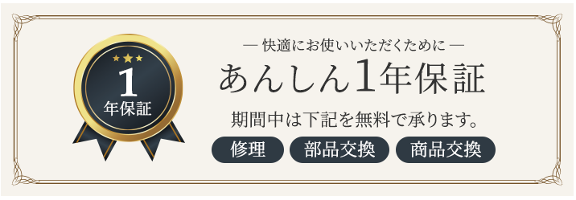

Valenがこだわり抜いた最高品質の素材

革新的な技術から生まれたシンセティックヒヤシンス
1985年から環境にやさしい全天候型ファイバー繊維を研究・開発している、世界的にも有名な合成繊維メーカーが製造を手がけています。
2015年には、新しい製品価値の創造に最も成功した企業として、その卓越性が認められ、Outstanding Corporate Innovator（OCI） Awardから金賞を受賞。近年、環境に優しい素材が、建築家やデザイナーの間で注目され、世界100か国以上の建築プロジェクトにも採用されてきました。今日、世界のインテリア業界から多くの信頼とロイヤルティを獲得しています。
シンセティックヒヤシンスのメリット
■屋外で使える
■メンテナンスフリー
■サステナブルな素材
■耐久性・耐候性に優れている
メーカーHP
http://www.viroworld.com/about-us

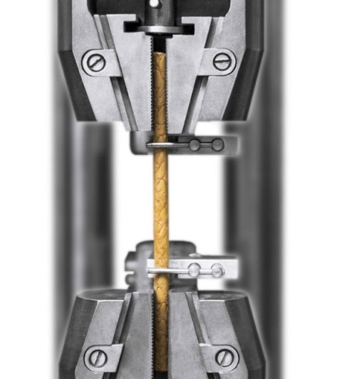

キャッチコピー
クッションカバーには、「sunproof」社のファブリックを使用しています。ISO 14001の認証を取得し、経年による色落ちや変色がしにくく、撥水性に優れた高品質アウトドアファブリックです。
サンプルーフ生地のメリット
■優れた撥水性
■紫外線によるダメージや色褪せに強い
■防汚・防カビコーティング
■100％リサイクル可能

メーカーHP
http://www.sunproof.co.id/why-sunproof

透水性クッション
屋外使用に適した、クイックドライシステムのクッション材を採用しています。ポリウレタンを目の粗い網状（ヘチマ構造）に加工することで、透水性が高く防カビに優れた革新的なウレタン素材です。
Quick Dry Foamのメリット
■耐水性・透水性に優れている
■速乾性に優れている
■カビにくい
■長年使用してもへたりにくい
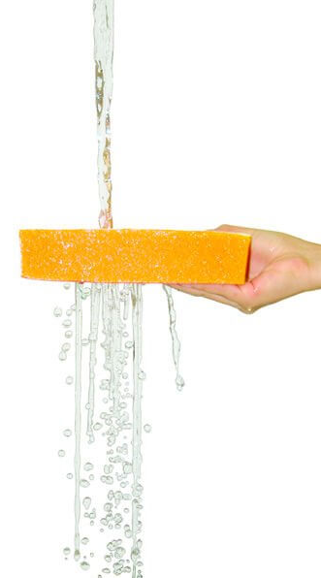

動画と写真

チーク材について
チーク材は、世界三大銘木の一つとして知られる高級木材。くっきりと現れる年輪の、流れるような美しい木目が特徴的です。ワックスをぬったような肌触りとすぐれた耐久性は、年月を経るごとにその艶と輝きが増していきます。
チーク材のメリット
■美しい木目
■耐久性に優れている
■水に強く防腐効果が高い
■紫外線により変色してもメンテナンスが可能

valen photo gallary

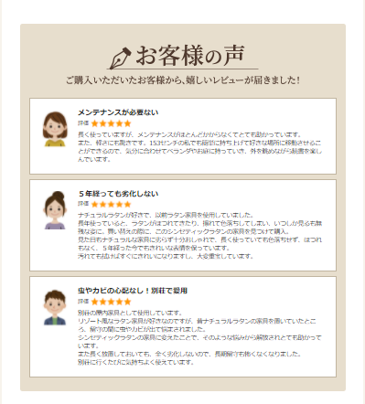

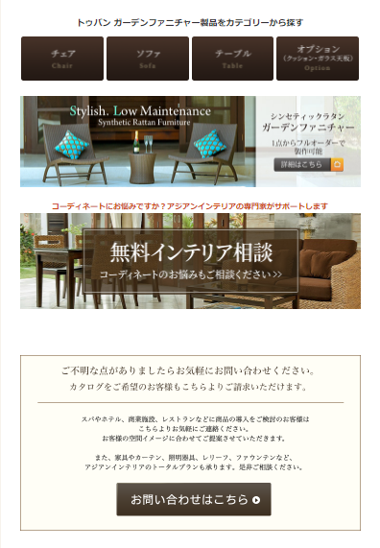
Valenガーデンファニチャー製品をカテゴリから探す

Valen用のオーダーページ製作する？

コントラクト家具についてのページへリンク？
（出来上がるまでは普通に問合わせページへ）

